工作表1
第 1 列 | 主要思想 | 流程 | 注意 | 公式 | 图 | 第 2 列
LoRA | 通过低秩矩阵分解来高效微调模型，显著减少可训练参数 | 1. 初始化矩阵A为均值为零、方差较小的随机值 2. 矩阵B初始化为零矩阵 3. 仅训练低秩矩阵A和B 4. 保持原始预训练权重不变 | 在开始时，矩阵A被初始化为均值为零的随机值，但在均值周围有一些方差 矩阵B初始化为完全零矩阵 | W' = W + A * B W为原始权重矩阵 A和B为低秩矩阵
DoRA （weight - decomposition Low-Rank Adaption） | 将权重矩阵分解为幅度和方向的乘积，提供更细粒度参数适配 | 1. 将预训练矩阵W分解为幅度向量m（大小为1 x d）和方向矩阵V | - 解耦权重的幅度和方向 - 提供更精细的参数控制 - 可能带来更好的泛化性能 - 计算开销略高于标准LoRA | W = m * (V / ||V||_c) = ||W||_c * (W / ||W||_c) 幅度向量m（大小为1 x d） 方向矩阵V
AdaLoRA | 低秩矩阵的秩大小能够在训练过程中进行动态调整 | 1. 在训练过程中动态调整A和B的秩 2. 根据参数重要性自动选择最优秩 3. 智能分配计算资源 |  | W' = W + A_r * B_r 在每个训练步骤中根据任务需求动态调整秩后的低秩矩阵 A_r 和 B_r
Delta-LoRA | 关注低秩矩阵在连续时间步的增量变化 用AB的梯度来更新矩阵W，AB的梯度是A*B在连续两个时间步长的差 | 1. 计算连续两个时间步的低秩矩阵差异 2. 使用增量更新权重矩阵 3. 捕捉参数变化的动态特征 | c=l. a 1: scaling hyperparameter a: learning rate p: rank | W^(t+1) = W^t + c * (A_t+1 * B_t+1 - A_t * B_t) c=λ*(α/r) α - scaling hyper parameter，λ - learning rate，r -rank 通过计算连续时间步的低秩矩阵增量来更新 W
LoRA+ | 为矩阵A和B引入不同的学习率 |  |  |  | 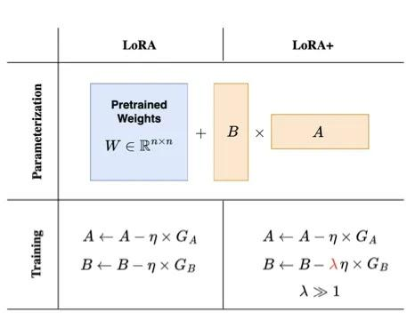
VeRA (Vector-based Random Matrix Adaptation， 基于向量的随机矩阵适应) | 用共享的随机权值初始化A和B，进行微调 | 1. 使用共享的随机权值初始化A和B。 2. 只微调新的参数d和b，而不是全部权重矩阵。 | 适用于需要快速微调的任务，尤其是在较少计算资源的情况下，通过共享随机权值降低参数数量。 | h = W0_x + ΔW_x = W0_x + Λ_bBΛ_dAx 1. B and A are frozen, random, and shared across layers 2. 通过微调参数 d 和 b，对A和B行和列进行缩放，从而更新原始预训练权重矩阵 W 矩阵 A，B从正态分布中随机初始化，在 VeRA 中B 的初始化值不能是零，因为不训练
LoRA-FA（ LoRA + Frozen-A） | 矩阵A在初始化后被冻结，只训练矩阵B | 1. 矩阵A在初始化后被冻结 2. B用零初始化之后进行训练【同LoRA】 |  | W' = W + αXAB 其中，B为唯一可训练矩阵
LoRa-drop | 不同的适配器具有不同的秩，并根据奇异值确定哪些LoRA矩阵更重要 | 1. 根据矩阵的奇异值（Singular Value）来评估哪些部分更重要。 2. 对重要的LoRA矩阵进行训练。 |  | hi = Wi * xi + ΔWi * xi = Wi * xi + Bi*Ai * xi | 